상품제안서
남자 여자 단체 행사 고급 카페 X형 앞치마 | 상품코드: S27759

 |  |  |  |  |  |  | 02-713-8555 | www.synergygift.co.kr
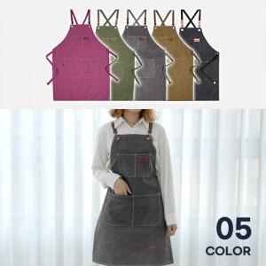

【상세/제작정보】

【인쇄/포장옵션】 | 실크 / OPP(비닐)

【공급단가】 | 수량 | 40~ | 100~ | 300~ | 500~ | 1,000~
*VAT별도 | 단가 | 18,850원 | 18,560원 | 18,120원 | 17,400원 | 16,670원

【상품 URL】 | https://www.synergygift.co.kr:443/src/goods_detail.php?gdno=27759

